Hoja1
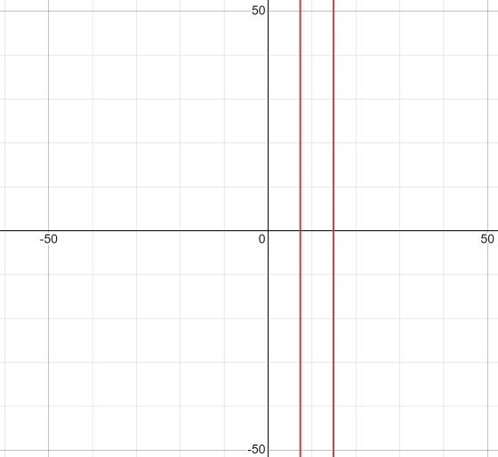
PUNTO 1 |  |  |  |  |  | METODO DE NEWTON

 | X_n | f(X_n) | f´(X_n) | X_n+1 | ERROR |  | X_n | f(X_n) | f´(X_n) | X_n+1 | ERROR | RESPUESTAS
 | 0 | 70000 | -14000 | 5 |  |  | 15 | 625 | 7000 | 14.910714286 |  | X=14.9093691 ft
 | 5 | 15625 | -8000 | 6.953125 | 0.049601623628 |  | 14.910714286 | 9.1393219337 | 6795.5966427 | 14.909369397 | 9.0204272348E-05 | Z=26.03287754 ft
 | 6.953125 | 2112.6354113 | -5821.7601776 | 7.3160110253 | 0.0019148565456 |  | 14.909369397 | 0.0020606457256 | 6792.5323039 | 14.909369094 | 2.0347560801E-08
 | 7.3160110253 | 75.832184567 | -5402.6964005 | 7.3300470138 | 2.9056317474E-06 |  | 14.909369094 | 1.1641532183E-10 | 6792.5316127 | 14.909369094 | 1.191436625E-15
 | 7.3300470138 | 0.11472101815 | -5386.3478739 | 7.3300683123 | 6.693264733E-12 |  | 14.909369094 | 0 | 6792.5316127 | 14.909369094 | 0
 | 7.3300683123 | 2.6426278055E-07 | -5386.323058 | 7.3300683124 | 0 |  | 14.909369094 | 0 | 6792.5316127 | 14.909369094 | 0
 | 7.3300683124 | 0 | -5386.3230579 | 7.3300683124 | 0 |  | 14.909369094 | 0 | 6792.5316127 | 14.909369094 | 0
 | 7.3300683124 | 0 | -5386.3230579 | 7.3300683124 | 0 |  | 14.909369094 | 0 | 6792.5316127 | 14.909369094 | 0
 | 7.3300683124 | 0 | -5386.3230579 | 7.3300683124 |  |  | 14.909369094 | 0 | 6792.5316127 | 14.909369094 | 0

Hoja2
PUNTO 2

 | REGLA FALSA |  |  |  |  |  |  |  | MASA
 |  |  |  |  |  |  |  |  | m=97.50883128 Kg
 |  | ai | bi | xi | F(ai) | F(bi) | F(xi) | ERROR
 |  | 95 | 100 | 97.544627986 | 0.75612247258 | -0.72960054231 | -0.010631639662
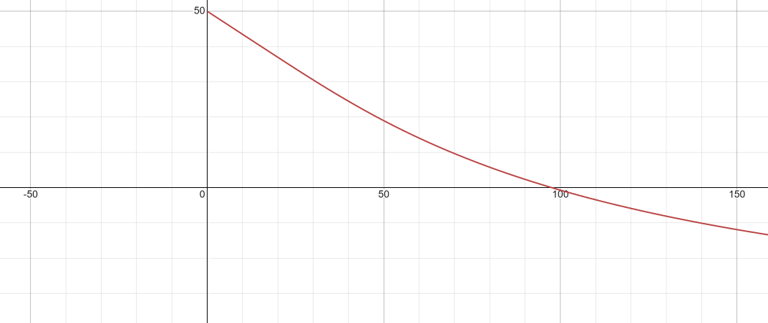
 |  | 95 | 97.544627986 | 97.509344748 | 0.75612247258 | -0.010631639662 | -0.00015253109379 | 0.00036184468348
 |  | 95 | 97.509344748 | 97.508838645 | 0.75612247258 | -0.00015253109379 | -2.1878558556E-06 | 5.1903301726E-06
 |  | 95 | 97.508838645 | 97.508831385 | 0.75612247258 | -2.1878558556E-06 | -3.138178073E-08 | 7.4448179557E-08
 |  | 95 | 97.508831385 | 97.508831281 | 0.75612247258 | -3.138178073E-08 | -4.5012171768E-10 | 1.0678565875E-09
 |  | 95 | 97.508831281 | 97.50883128 | 0.75612247258 | -4.5012171768E-10 | -6.4588334681E-12 | 1.5316748016E-11
 |  | 95 | 97.50883128 | 97.50883128 | 0.75612247258 | -6.4588334681E-12 | -9.2370555649E-14 | 2.1977464635E-13
 |  | 95 | 97.50883128 | 97.50883128 | 0.75612247258 | -9.2370555649E-14 | 0 | 3.2062614189E-15

 | METODO DE BISECCION
 |  | ai | bi | xi | F(ai) | F(bi) | F(xi) | ERROR
 |  | 95 | 100 | 97.5 | 0.75612247258 | -0.72960054231 | 0.002623565065
 |  | 97.5 | 100 | 98.75 | 0.002623565065 | -0.72960054231 | -0.36609823975 | 0.012658227848
 |  | 97.5 | 98.75 | 98.125 | 0.002623565065 | -0.36609823975 | -0.18239590465 | 0.0063694267516
 |  | 97.5 | 98.125 | 97.8125 | 0.002623565065 | -0.18239590465 | -0.090051583972 | 0.0031948881789
 |  | 97.5 | 97.8125 | 97.65625 | 0.002623565065 | -0.090051583972 | -0.043755459927 | 0.0016
 |  | 97.5 | 97.65625 | 97.578125 | 0.002623565065 | -0.043755459927 | -0.020576322189 | 0.00080064051241
 |  | 97.5 | 97.578125 | 97.5390625 | 0.002623565065 | -0.020576322189 | -0.0089789737708 | 0.00040048057669
 |  | 97.5 | 97.5390625 | 97.51953125 | 0.002623565065 | -0.0089789737708 | -0.003178353345 | 0.00020028039255
 |  | 97.5 | 97.51953125 | 97.509765625 | 0.002623565065 | -0.003178353345 | -0.0002775564118 | 0.00010015022534
 |  | 97.5 | 97.509765625 | 97.504882812 | 0.002623565065 | -0.0002775564118 | 0.0011729637557 | 5.0077620311E-05
 |  | 97.504882812 | 97.509765625 | 97.507324219 | 0.0011729637557 | -0.0002775564118 | 0.00044769352959 | 2.5038183229E-05
 |  | 97.507324219 | 97.509765625 | 97.508544922 | 0.00044769352959 | -0.0002775564118 | 8.5066023352E-05 | 1.2518934889E-05
 |  | 97.508544922 | 97.509765625 | 97.509155273 | 8.5066023352E-05 | -0.0002775564118 | -9.6245828104E-05 | 6.2594282638E-06
 |  | 97.508544922 | 97.509155273 | 97.508850098 | 8.5066023352E-05 | -9.6245828104E-05 | -5.5900608444E-06 | 3.1297239271E-06
 |  | 97.508544922 | 97.508850098 | 97.50869751 | 8.5066023352E-05 | -5.5900608444E-06 | 3.9737941634E-05 | 1.5648644123E-06
 |  | 97.50869751 | 97.508850098 | 97.508773804 | 3.9737941634E-05 | -5.5900608444E-06 | 1.7073930486E-05 | 7.8243159396E-07
 |  | 97.508773804 | 97.508850098 | 97.508811951 | 1.7073930486E-05 | -5.5900608444E-06 | 5.7419323412E-06 | 3.9121564393E-07

Hoja3
PUNTO 3
 |  | METODO DE LA SECANTE

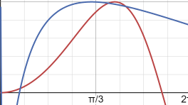
 |  | Xi-1 | Xi | F(Xi-1) | F(xi) | Xi+1 | ERROR
 |  | 0.3 | 1 | 0.26877354653 | 0.15852901519 | 2.0065833587
 |  | 1 | 2.0065833587 | 0.15852901519 | 1.5409132055 | 0.88456706198 | 1.2684355375
 |  | 2.0065833587 | 0.88456706198 | 1.5409132055 | 0.28746171514 | 0.62724818563 | 0.41023454869
 |  | 0.88456706198 | 0.62724818563 | 0.28746171514 | 0.50981894725 | 1.2172269212 | 0.48469083726
 |  | 0.62724818563 | 1.2172269212 | 0.50981894725 | -0.015287108787 | 1.2000512116 | 0.014312480505
 |  | 1.2172269212 | 1.2000512116 | -0.015287108787 | -0.0080566951004 | 1.1809126863 | 0.016206554054
 |  | 1.2000512116 | 1.1809126863 | -0.0080566951004 | 0.0016964306429 | 1.1842415864 | 0.002810997423
 |  | 1.1809126863 | 1.1842415864 | 0.0016964306429 | -0.00012332641383 | 1.1840159841 | 0.00019053987712
 |  | 1.1842415864 | 1.1840159841 | -0.00012332641383 | -1.6071494119E-06 | 1.1840130053 | 2.5158451568E-06
 |  | 1.1840159841 | 1.1840130053 | -1.6071494119E-06 | 1.5693470967E-09 | 1.1840130082 | 2.454272562E-09
 |  | 1.1840130053 | 1.1840130082 | 1.5693470967E-09 | -1.9872992141E-14 | 1.1840130082 | 3.0943376093E-14
 |  | 1.1840130082 | 1.1840130082 | -1.9872992141E-14 | 0 | 1.1840130082 | 0
 |  | 1.1840130082 | 1.1840130082 | 0 | 0 | #DIV/0! | #DIV/0!
 |  | 1.1840130082 | #DIV/0! | 0 | #DIV/0! | #DIV/0! | #DIV/0!
 |  | #DIV/0! | #DIV/0! | #DIV/0! | #DIV/0! | #DIV/0! | #DIV/0!

 |  | volumen 1 |  |  |  | volumen 2 |  |  | volumen 3 |  |  | volumen 4
 | 0.2 |  | 0.21799708 |  | 0.21799708 |  | 1.18401301 | 1.18401301 |  | 1.37431996 | 1.37431996 |  | 1.6

 |  | 6.07275x10^-3 |  |  |  | 2.142175076 |  |  | 8.92395x10^-3 |  |  | 0.019511501

 |  |  |  |  | volumen total = 2.176683277

Hoja4
PUNTO 4 | para encontrar los puntos criticos de la funcion se hace uso de la derivada de la funcion como la funcion inicial

 |  |  | NEWTON |  |  |  |  | BISECCION

 | X_n | f(X_n) | f´(X_n) | X_n+1 | ERROR |  | ai | bi | xi | f(ai) | f(bi) | f(xi) | ERROR
 | 1 | -0.31999498088 | -6.6960296568 | 0.95221123602 |  |  | 0 | 2 | 1 | -10.828905189 | 2.261772 | -6.6960296568
 | 0.95221123602 | 0.011819805142 | -7.1887347023 | 0.9538554482 | 0.0017237540354 |  | 1 | 2 | 1.5 | -6.6960296568 | 2.261772 | -1.4233017549 | 3.7045748618
 | 0.9538554482 | 1.3767326003E-05 | -7.1719857009 | 0.95385736779 | 2.0124576169E-06 |  | 1.5 | 2 | 1.75 | -1.4233017549 | 2.261772 | 0.74640760164 | 2.9068693188
 | 0.95385736779 | 1.8776535882E-11 | -7.1719661376 | 0.9538573678 | 2.7446628844E-12 |  | 1.5 | 1.75 | 1.625 | -1.4233017549 | 0.74640760164 | -0.26893750725 | 3.7753942143
 | 0.9538573678 | 3.5527136788E-15 | -7.1719661376 | 0.9538573678 | 4.655719239E-16 |  | 1.625 | 1.75 | 1.6875 | -0.26893750725 | 0.74640760164 | 0.25791766946 | 2.0427261839
 | 0.9538573678 | -2.2204460493E-15 | -7.1719661376 | 0.9538573678 | 3.4917894292E-16 |  | 1.625 | 1.6875 | 1.65625 | -0.26893750725 | 0.25791766946 | -0.00092382600403 | 280.18424935
 | 0.9538573678 | 3.5527136788E-15 | -7.1719661376 | 0.9538573678 | 4.655719239E-16 |  | 1.65625 | 1.6875 | 1.671875 | -0.00092382600403 | 0.25791766946 | 0.12967067382 | 1.007124402
 | 0.9538573678 | -3.5527136788E-15 | -7.1719661376 | 0.9538573678 | 4.655719239E-16 |  | 1.65625 | 1.671875 | 1.6640625 | -0.00092382600403 | 0.12967067382 | 0.064663522104 | 1.0053141184
 | 0.9538573678 | 3.5527136788E-15 | -7.1719661376 | 0.9538573678 | 4.655719239E-16 |  | 1.65625 | 1.6640625 | 1.66015625 | -0.00092382600403 | 0.064663522104 | 0.03194194951 | 1.0244074985
 | 0.9538573678 | -3.5527136788E-15 | -7.1719661376 | 0.9538573678 | 4.655719239E-16 |  | 1.65625 | 1.66015625 | 1.658203125 | -0.00092382600403 | 0.03194194951 | 0.015527033882 | 1.0571829592
 | 0.9538573678 | 3.5527136788E-15 | -7.1719661376 | 0.9538573678 | 4.655719239E-16 |  | 1.65625 | 1.658203125 | 1.6572265625 | -0.00092382600403 | 0.015527033882 | 0.0073060902954 | 1.125217901
 | 0.9538573678 | -3.5527136788E-15 | -7.1719661376 | 0.9538573678 | 4.655719239E-16 |  | 1.65625 | 1.6572265625 | 1.6567382812 | -0.00092382600403 | 0.0073060902954 | 0.0031922528989 | 1.288694075
 | 0.9538573678 | 3.5527136788E-15 | -7.1719661376 | 0.9538573678 | 4.655719239E-16 |  | 1.65625 | 1.6567382812 | 1.6564941406 | -0.00092382600403 | 0.0031922528989 | 0.0011344935311 | 1.8138132226
 | 0.9538573678 | -3.5527136788E-15 | -7.1719661376 | 0.9538573678 | 4.655719239E-16 |  | 1.65625 | 1.6564941406 | 1.6563720703 | -0.00092382600403 | 0.0011344935311 | 0.00010540377142 | 9.7633106094
 | 0.9538573678 | 3.5527136788E-15 | -7.1719661376 | 0.9538573678 | 4.655719239E-16 |  | 1.65625 | 1.6563720703 | 1.6563110352 | -0.00092382600403 | 0.00010540377142 | -0.00040919361598 | 1.2575889928
 |  |  |  |  |  |  | 1.6563110352 | 1.6563720703 | 1.6563415527 | -0.00040919361598 | 0.00010540377142 | -0.00015189054699 | 1.6940031758
 |  |  |  |  |  |  | 1.6563415527 | 1.6563720703 | 1.6563568115 | -0.00015189054699 | 0.00010540377142 | -2.3242293942E-05 | 5.5350927654
 |  |  |  |  |  |  | 1.6563568115 | 1.6563720703 | 1.6563644409 | -2.3242293942E-05 | 0.00010540377142 | 4.1081012201E-05 | 1.5657673143
 |  |  |  |  |  |  | 1.6563568115 | 1.6563644409 | 1.6563606262 | -2.3242293942E-05 | 4.1081012201E-05 | 8.9194274955E-06 | 3.6057902508

 | NEWTON MEJORADO |  |  |  |  |  |  |  | PUNTO FIJO

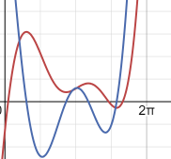
 |  |  |  |  |  |  |  |  | i | Xi | g(Xi) | ERROR
 |  | X_n | f(X_n) | f´(X_n) | X_n+1 | ERROR | f´´(X_n) |  | 0 | 1 | 0.95221123602
 |  | 1 | -0.31999498088 | -6.6960296568 | 0.95552161664 |  | 10.428467891 |  | 1 | 0.95221123602 | 0.9538554482 | 0.0017237540354
 |  | 0.95552161664 | -0.01192181833 | -7.1549972388 | 0.9538593428 | 0.0017426823557 | 10.20087449 |  | 2 | 0.9538554482 | 0.95385736779 | 2.0124576169E-06
 |  | 0.9538593428 | -1.4164614835E-05 | -7.1719460096 | 0.9538573678 | 2.0705375006E-06 | 10.191386366 |  | 3 | 0.95385736779 | 0.9538573678 | 2.7446628844E-12
 |  | 0.9538573678 | -1.9876988944E-11 | -7.1719661375 | 0.9538573678 | 2.9055179841E-12 | 10.191375051 |  | 4 | 0.9538573678 | 0.9538573678 | 4.655719239E-16
 |  | 0.9538573678 | -2.2204460493E-15 | -7.1719661376 | 0.9538573678 | 3.4917894292E-16 | 10.19137505 |  | 5 | 0.9538573678 | 0.9538573678 | 3.4917894292E-16
 |  | 0.9538573678 | 3.5527136788E-15 | -7.1719661376 | 0.9538573678 | 4.655719239E-16 | 10.19137505 |  | 6 | 0.9538573678 | 0.9538573678 | 4.655719239E-16
 |  | 0.9538573678 | -2.2204460493E-15 | -7.1719661376 | 0.9538573678 | 3.4917894292E-16 | 10.19137505
 |  | 0.9538573678 | 3.5527136788E-15 | -7.1719661376 | 0.9538573678 | 4.655719239E-16 | 10.19137505
 |  | 0.9538573678 | -3.5527136788E-15 | -7.1719661376 | 0.9538573678 | 4.655719239E-16 | 10.19137505
 |  | 0.9538573678 | 3.5527136788E-15 | -7.1719661376 | 0.9538573678 | 4.655719239E-16 | 10.19137505
 |  | 0.9538573678 | -3.5527136788E-15 | -7.1719661376 | 0.9538573678 | 4.655719239E-16 | 10.19137505
 |  | 0.9538573678 | 3.5527136788E-15 | -7.1719661376 | 0.9538573678 | 4.655719239E-16 | 10.19137505
 |  | 0.9538573678 | -3.5527136788E-15 | -7.1719661376 | 0.9538573678 | 4.655719239E-16 | 10.19137505
 |  | 0.9538573678 | 3.5527136788E-15 | -7.1719661376 | 0.9538573678 | 4.655719239E-16 | 10.19137505
 |  | 0.9538573678 | -3.5527136788E-15 | -7.1719661376 | 0.9538573678 | 4.655719239E-16 | 10.19137505

